상품제안서
양면천연소가죽 투톤 여권지갑(1186) | 상품코드: S16231

 |  |  |  |  |  | 02-713-8555 | www.synergygift.co.kr
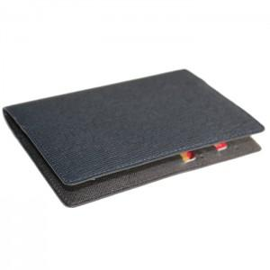 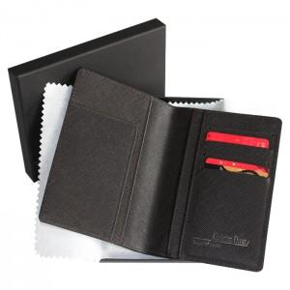

【상세/제작정보】

【인쇄/포장옵션】 | 불박 / 포장지포장

【공급단가】 | 수량 | 50~ | 300~ | 1,000~ | 2,000~
*VAT별도 | 단가 | 24,300원 | 23,400원 | 22,500원 | 21,600원

【상품 URL】 | https://www.synergygift.co.kr:443/src/goods_detail.php?gdno=5784

